Estadísticas
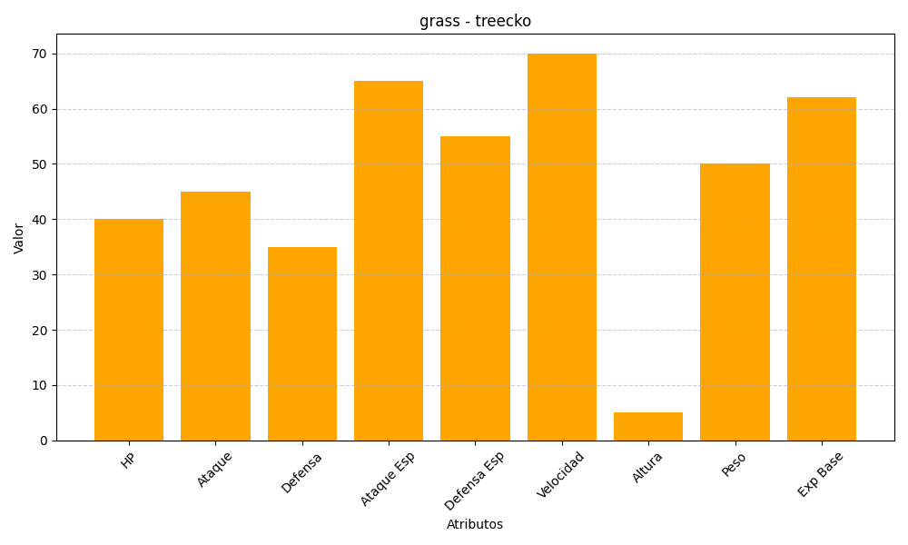
ID | Nombre | Tipo | HP | Ataque | Defensa | Ataque Especial | Defensa Especial | Velocidad | Altura | Peso | Experiencia Base
252 | treecko | grass | 40 | 45 | 35 | 65 | 55 | 70 | 5 | 50 | 62

